Presentación


Punto 6
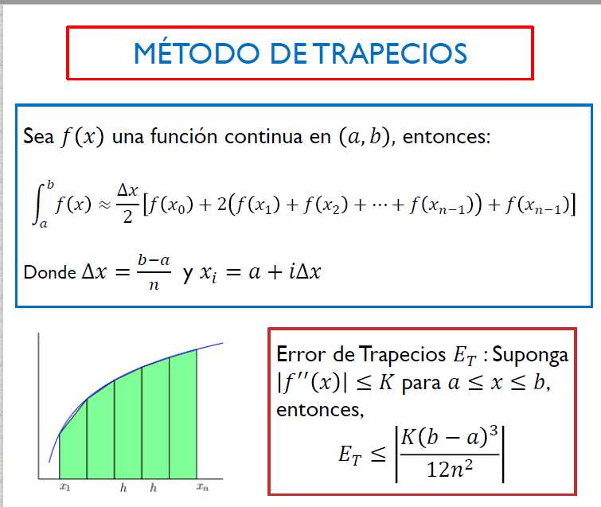
 | a | 0.1
 | b | 2
 | n | 11
 | delta x | 0.17272727273
 | xn | 0.27272727273
 | xn | xn | f(xn)
 | x0 | 0.1 | -0.02475328412
 | x1 | 0.27272727273 | -0.17335423442 | respuesta | -2.6526663567
 | x2 | 0.44545454545 | -0.4177831319
 | x3 | 0.61818181818 | -0.70969075734
 | x4 | 0.79090909091 | -1.0142595057
 | x5 | 0.96363636364 | -1.3122983166
 | x6 | 1.1363636364 | -1.5951265633
 | x7 | 1.3090909091 | -1.8597763637
 | x8 | 1.4818181818 | -2.1060458358
1. tener clara la funcion | x9 | 1.6545454545 | -2.3349437367
2. n=numero de particiones | x10 | 1.8272727273 | -2.5479246519
3. Hallar delta x | x11 | 2 | -2.7465307217
4.Hacer una tabla de valores de a a b con incremento de n
5. Evaular el 3 punto en la funcion
6. Seguir la mecuacion de la imagen

Punto 7
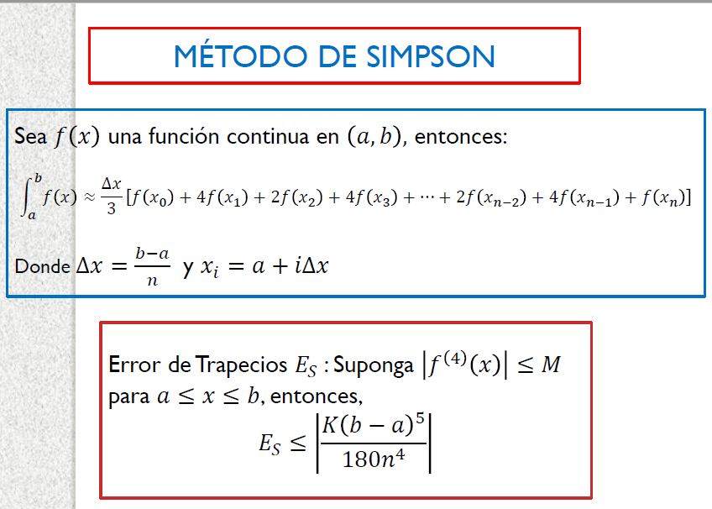
 | a | 0
 | b | 6
 | n | 32
 | delta x | 0.1875
 | xn | 0.1875
 | xn | xn | f(xn)
 | x0 | 0 | 1
 | x1 | 0.1875 | 1.2049080979 | operación() | 107.76354794
 | x2 | 0.375 | 1.442348271 | Respuesta | 6.7352217459
 | x3 | 0.5625 | 1.7045526033
 | x4 | 0.75 | 1.9771150961
 | x5 | 0.9375 | 2.2391159175
 | x6 | 1.125 | 2.4651868211
1. tener clara la funcion | x7 | 1.3125 | 2.6295863612
2. n=numero de particiones | x8 | 1.5 | 2.7114810177
3. Hallar delta x | x9 | 1.6875 | 2.6998544169
4.Hacer una tabla de valores de a a b con incremento de n | x10 | 1.875 | 2.5962959161
5. Evaular el 3 punto en la funcion | x11 | 2.0625 | 2.414590689
6. Seguir la mecuacion de la imagen | x12 | 2.25 | 2.1772730448
 | x13 | 2.4375 | 1.9104570705
 | x14 | 2.625 | 1.6387279467
 | x15 | 2.8125 | 1.3815202275
 | x16 | 3 | 1.1515628365
 | x17 | 3.1875 | 0.95514585418
 | x18 | 3.375 | 0.79350628979
 | x19 | 3.5625 | 0.6645874724
 | x20 | 3.75 | 0.56464316217
 | x21 | 3.9375 | 0.48943739947
 | x22 | 4.125 | 0.43500814908
 | x23 | 4.3125 | 0.3980792307
 | x24 | 4.5 | 0.37623921881
 | x25 | 4.6875 | 0.36799339648
 | x26 | 4.875 | 0.37276468277
 | x27 | 5.0625 | 0.3908878305
 | x28 | 5.25 | 0.42361320459
 | x29 | 5.4375 | 0.47311073951
 | x30 | 5.625 | 0.54243758548
 | x31 | 5.8125 | 0.63540214766
 | x32 | 6 | 0.75622562754

